Hoja1
Producto | Cantidad | Foto
Jabon Liquido Lavaloza Tarro Grande | 1
Papel Higienico x 12 Rollos | 2
Toallas para Manos de Baño | 12
Toallas Favoritas de Cocina | 6
Instacrem | 4
Azucar | 2
Platos Torteros x Paquete | 10
Platos Grandes x Paquete | 5
Vasos 9 Onzas x Paquete 50 | 5
Limpia Vidrios Tarro Grande | 1
Bolsas Negras de Basura x Paquete | 5
Servilletas x 3 | 1
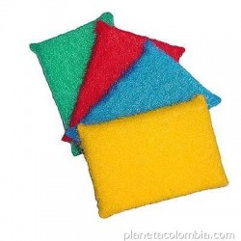
Sabras Mejor Calidad | 3

